Общий
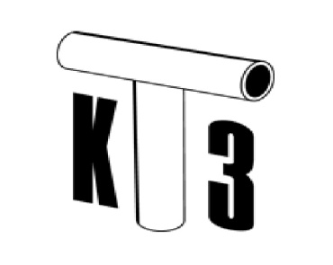 |  | ООО "Казанский трубный завод" 420051, г. Казань, ул. Тэцевская, д. 295, пом. 3 www.ktz.business | ktz@ktz.business 8 (800) 550 30 83 (беспл. по РФ)

Металлопластиковые трубы |  |  | Диаметр трубы x толщина стенки, мм | Pрабочее, бар | Tрабочая/ Tаварийная, °С | Кол-во п.м. в бухте, м | Цена за 1 п.м., руб с НДС
010101 |  | Металлопластиковая труба PERT-AL-PERT PREMIUM | 16x2,0 | 10 | 90/124,7 | 200 | 55.50
010102 |  |  | 20х2,0 | 10 | 90/124,7 | 150 | 86.19
010103 |  |  | 26х3,0 | 10 | 90/124,7 | 100 | 156.15
010104 |  |  | 32х3,0 | 10 | 90/124,7 | 50 | 217.75
010105 |  | Металлопластиковая труба PERT-AL-PERT STANDART | 16x2,0 | 10 | 90/110 | 200 | 51.65
010106 |  |  | 20х2,0 | 10 | 90/110 | 150 | 70.40
010107 |  |  | 26х3,0 | 10 | 90/110 | 100 | 119.83
010108 |  |  | 32х3,0 | 10 | 90/110 | 50 | 168.80
Пластиковые трубы для холодной воды |  |  | Диаметр трубы x толщина стенки, мм | Pрабочее, бар | Tрабочая/ Tаварийная, °С | Кол-во п.м. в бухте, м | Цена за 1 п.м., руб с НДС
010201 |  | Пластиковая труба для холодной воды | 16х1,8 | 10 | 40/80 | 200 | 24.00
010202 |  |  | 20х2,0 | 16 | 40/80 | 150 | 32.12
010203 |  |  | 25х2,8 | 25 | 40/80 | 100 | 52.54
010204 |  |  | 32х3,6 | 25 | 40/80 | 100 | 83.95
010205 |  |  | 40х4,5 | 25 | 40/80 | 100 | 128.14
Пластиковые трубы для отопительных плит, для систем теплых полов сложного типа и систем теплых полов с деревянным основанием |  |  | Диаметр трубы x толщина стенки, мм | Pрабочее, бар | Tрабочая/ Tаварийная, °С | Кол-во п.м. в бухте, м | Цена за 1 п.м., руб с НДС
010206 |  | Однослойные пластиковые трубы PE RT для отопительных плит, для систем теплых полов сложного типа и систем теплых полов с деревянным основанием | 10х1,0 | 6 | 70 | 200 | 11.20
010207 |  |  | 12х1,5 | 6 | 70 | 200 | 14.61
010208 |  |  | 14х2,0 | 8 | 80 | 200 | 22.51
Пластиковые трубы для теплых полов и горячей воды барьерным (антидиффузионным) слоем PERT-EVOH |  |  | Диаметр трубы x толщина стенки, мм | Pрабочее, бар | Tрабочая/ Tаварийная, °С | Кол-во п.м. в бухте, м | Цена за 1 п.м., руб с НДС
010209 |  | Пластиковая труба PE RT-EVOH с антидиффузионным слоем (для систем холодного, горячего хозяйственно-питьевого водоснабжения и отопления) | 16х2,0 | 8 | 16Х2,0 | 200 | 35.40
Пластиковые трубы для теплых полов, горячей воды и систем снеготаяния |  |  | Диаметр трубы x толщина стенки, мм | Pрабочее, бар | Tрабочая/ Tаварийная, °С | Кол-во п.м. в бухте, м | Цена за 1 п.м., руб с НДС
010219 | 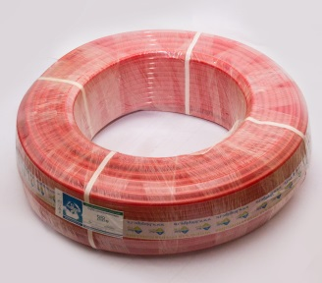 | Пластиковая труба PE RT (для теплых полов, горячей воды, систем снеготаяния) | 16х1,8 | 6 | 80 | 200 | 24.61
010211 |  |  | 16х2,0 | 8 | 80 | 200 | 27.00
010220 |  |  | 16х2,2 | 10 | 70 | 200 | 29.10
010212 |  |  | 20х2,0 | 6 | 80 | 150 | 35.57
010213 |  |  | 20х2,2 | 8 | 70 | 150 | 38.64
010214 |  |  | 25х2,0 | 4 | 60 | 100 | 49.62
010215 |  |  | 25х2,3 | 6 | 70 | 400 | 54.62
010216 |  |  | 25х3,0 | 8 | 80 | 100 | 68.96
010217 |  |  | 32х3,0 | 6 | 70 | 50 | 85.09
010218 |  |  | 40х4,5 | 8 | 80 | 25 | 151.82
Трубы гофрированные |  |  | Диаметр трубы наружний x внутренний, мм |  | Кол-во п.м. в бухте, м |  | Цена за 1 п.м., руб с НДС
010601 | 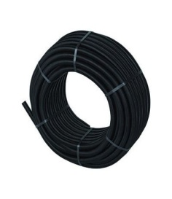 | Полимерная полиэтиленовая труба ПНД гофрированная черная | 20х14,8 |  | 50 |  | 12.68
010602 |  |  | 25х19,2 |  | 50 |  | 15.43
010603 |  |  | 32х25,4 |  | 50 |  | 20.31
010604 |  |  | 40х33 |  | 30 |  | 24.18
010605 | 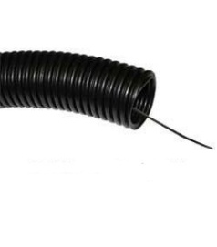 | Полимерная полиэтиленовая труба ПНД гофрированная черная с протяжкой | 20х14,8 |  | 50 |  | 13.33
010606 |  |  | 25х19,2 |  | 50 |  | 16.08
010607 |  |  | 32х25,4 |  | 50 |  | 20.96
010608 |  |  | 40х33 |  | 30 |  | 24.83
010609 |  | Полимерная полиэтиленовая труба ПНД гофрированная синяя, красная | 20х14,8 |  | 50 |  | 14.69
010610 |  |  | 25х19,2 |  | 50 |  | 18.19
010611 |  |  | 32х25,4 |  | 50 |  | 24.32
010612 |  |  | 40х33 |  | 30 |  | 29.06
010613 |  | Полимерная полиэтиленовая труба ПНД гофрированная синяя, красная с протяжкой | 20х14,8 |  | 50 |  | 15.34
010614 |  |  | 25х19,2 |  | 50 |  | 18.84
010615 |  |  | 32х25,4 |  | 50 |  | 24.97
010616 |  |  | 40х33 |  | 30 |  | 29.71
Фитинги для металлопластиковых труб Premium |  |  | Ориентировочный вес упаковки, кг |  | Размеры фитинга, мм | Кол-во в упаковке, шт | Цена, руб.с НДС
020101 |  | Муфта соединительная для труб одного размера | 2.5 |  | 16 | 250 | 28.56
020102 |  |  | 2.54 |  | 20 | 150 | 36.96
020103 |  |  | 2.38 |  | 26 | 100 | 65.52
020104 |  |  | 2.15 |  | 32 | 50 | 92.40
020105 |  | Муфта переходная для труб различных диаметров | 2.52 |  | 20х16 | 200 | 33.60
020106 |  |  | 2.22 |  | 26х20 | 110 | 58.80
020107 |  |  | 2.82 |  | 32х26 | 90 | 87.36
020108 |  | Угольник 90⁰ | 2.67 |  | 16 | 200 | 30.24
020109 |  |  | 2.57 |  | 20 | 120 | 42.00
020110 |  |  | 2.33 |  | 26 | 70 | 67.32
020111 |  |  | 2.13 |  | 32 | 40 | 99.12
020112 | 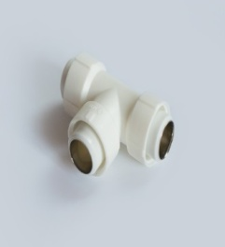 | Тройник переходной для соединения труб одного диаметра | 2.5 |  | 16 | 140 | 43.68
020113 |  |  | 2.67 |  | 20 | 80 | 53.76
020114 |  |  | 2.35 |  | 26 | 50 | 87.36
020115 |  |  | 2.3 |  | 32 | 30 | 115.92
020116 |  | Тройник переходной для соединения труб разного диаметра | 2.63 |  | 20х16х20 | 100 | 53.76
020117 |  |  | 2.71 |  | 20х20х16 | 100 | 53.76
020118 |  |  | 2.05 |  | 26х20х26 | 50 | 84.00
020119 |  |  | 2.05 |  | 26х26х20 | 50 | 84.00
020120 |  |  | 1.81 |  | 32х20х32 | 30 | 108.00
020121 |  |  | 2.08 |  | 32х26х32 | 30 | 112.56
020122 |  | Заглушка | 2.87 |  | 16 | 650 | 3.48
020123 |  |  | 2.86 |  | 20 | 350 | 3.99
020124 |  |  | 1.54 |  | 26 | 120 | 4.74
020125 |  |  | 1.56 |  | 32 | 100 | 9.47
020126 |  | Муфта комбинированная (наружная резьба) для соединения трубы с метал.компонентом | 4.24 |  | 16х1/2 | 80 | 71.18
020127 |  |  | 6.32 |  | 16х3/4 | 50 | 100.57
020128 |  |  | 5.95 |  | 20х1/2 | 80 | 73.72
020129 |  |  | 6.4 |  | 20х3/4 | 60 | 113.52
020130 |  |  | 4.18 |  | 26х3/4 | 50 | 124.33
020131 |  |  | 6.07 |  | 26х1 | 30 | 206.23
020132 |  |  | 6.35 |  | 32х1 | 25 | 234.23
020133 |  | Муфта комбинированная(внутренняя резьба) для соединения трубы с метал.компонентом | 4.75 |  | 16х1/2 | 100 | 59.46
020134 |  |  | 6.22 |  | 16х3/4 | 70 | 80.26
020135 |  |  | 6.02 |  | 20х1/2 | 100 | 63.06
020136 |  |  | 5.5 |  | 20х3/4 | 70 | 90.09
020137 |  |  | 5.67 |  | 26х3/4 | 60 | 95.00
020138 |  |  | 5.18 |  | 26х1 | 30 | 158.56
020139 |  |  | 5.4 |  | 32х1 | 30 | 180.18
020140 |  | Угольник комбинированный (наружная резьба) для соединения трубы с компонентом инженерной системы под углом 90⁰ | 5.32 |  | 16х1/2 | 70 | 78.17
020141 |  |  | 4.85 |  | 20х1/2 | 60 | 75.69
020142 |  |  | 5.6 |  | 20х3/4 | 40 | 106.31
020143 |  |  | 4.68 |  | 26х3/4 | 30 | 111.72
020144 |  |  | 3.63 |  | 32х1 | 16 | 209.66
020145 | 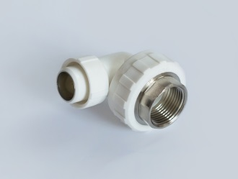 | Угольник комбинированный (внутренняя резьба) для соединения трубы с компонентом инженерной системы под углом 90⁰ | 4.96 |  | 16х1/2 | 80 | 57.67
020146 |  |  | 5.33 |  | 20х1/2 | 80 | 61.27
020147 |  |  | 4.89 |  | 20х3/4 | 50 | 80.26
020148 |  |  | 4.21 |  | 26х3/4 | 40 | 85.05
020149 |  |  | 3.96 |  | 32х1 | 20 | 186.73
020150 |  | Угольник комбинированный с креплением (наружная резьба) для соединения трубопровода с кранами и смесителями | 4.75 |  | 16х1/2 | 60 | 72.29
020151 |  |  | 4.3 |  | 20х1/2 | 50 | 82.89
020152 |  | Угольник комбинированный с креплением (внутренняя резьба)для соединения трубопровода с кранами и смесителями | 3.8 |  | 16х1/2 | 70 | 61.27
020153 |  |  | 4.27 |  | 20х1/2 | 60 | 77.48
020154 | 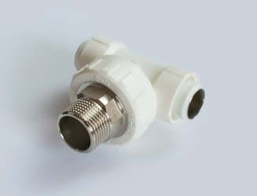 | Тройник (наружная резьба) для соединения трубы с компонентом инженерной системы | 5.01 |  | 16х1/2 | 60 | 82.89
020155 |  |  | 4.57 |  | 20х1/2 | 50 | 90.09
020156 |  |  | 3.48 |  | 26х3/4 | 25 | 131.82
020157 |  |  | 3.73 |  | 32х1 | 15 | 226.04
020158 | 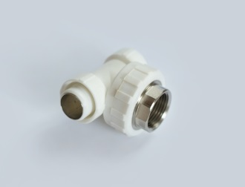 | Тройник (внутренняя резьба) для соединения трубы с компонентом инженерной системы | 4.48 |  | 16х1/2 | 70 | 70.28
020159 |  |  | 4.24 |  | 20х1/2 | 60 | 82.89
020160 |  |  | 3.69 |  | 26х3/4 | 30 | 110.16
020161 |  |  | 4.73 |  | 32х1 | 20 | 198.20
020162 | 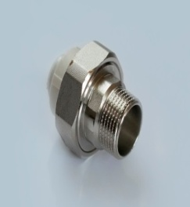 | Американка Муфта комбинированная разъемная (наружная резьба) | 6.3 |  | 16х1/2 | 80 | 186.30
020163 |  |  | 6.5 |  | 20х1/2 | 80 | 208.12
020164 |  |  | 5.8 |  | 26х3/4 | 50 | 251.72
020165 |  |  | 7.75 |  | 32х1 | 30 | 285.40
020166 | 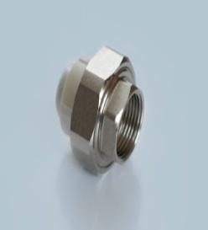 | Американка Муфта комбинированная разъемная (внутренняя резьба) | 10.91 |  | 16х1/2 | 120 | 178.39
020167 |  |  | 10.33 |  | 20х1/2 | 100 | 194.25
020168 |  |  | 9.95 |  | 26х3/4 | 70 | 205.40
020169 |  |  | 5.62 |  | 32х1 | 50 | 230.96
020170 |  | Вставка PERT для фитинга "Американка" | 2.27 |  | 16 | 350 | 28.35
020171 |  |  | 3.35 |  | 20 | 340 | 32.13
020172 |  |  | 2.96 |  | 26 | 200 | 48.20
020173 |  |  | 2.01 |  | 32 | 100 | 52.92
Фитинги для металлопластиковых труб Standart |  |  | Ориентировочный вес упаковки, кг |  | Размеры фитинга, мм | Кол-во в упаковке, шт | Цена, руб.с НДС
020201 |  | Муфта соеденительная для труб одного размера | 2 |  | 16 | 250 | 20.00
020202 |  |  | 2.08 |  | 20 | 150 | 27.05
020203 |  |  | 1.95 |  | 26 | 100 | 40.52
020204 |  |  | 1.6 |  | 32 | 50 | 56.28
020205 |  | Муфта переходная для труб различных диаметров | 2.13 |  | 20х16 | 200 | 23.36
020206 |  |  | 1.85 |  | 26х20 | 110 | 34.61
020207 |  |  | 2.22 |  | 32х26 | 90 | 45.53
020208 |  | Угольник 90⁰ | 2.27 |  | 16 | 200 | 20.00
020209 |  |  | 2.16 |  | 20 | 120 | 27.05
020210 |  |  | 1.96 |  | 26 | 70 | 40.65
020211 |  |  | 1.72 |  | 32 | 40 | 56.28
020212 |  | Тройник переходной для соединения труб одного диаметра | 2.14 |  | 16 | 140 | 27.21
020213 |  |  | 2.37 |  | 20 | 80 | 33.93
020214 |  |  | 2.16 |  | 26 | 50 | 50.73
020215 |  |  | 1.93 |  | 32 | 30 | 83.33
020216 |  | Тройник переходной для соединения труб разного диаметра | 2.25 |  | 20х16х20 | 100 | 31.41
020217 |  |  | 2.31 |  | 20х20х16 | 100 | 31.41
020218 |  |  | 1.75 |  | 26х20х26 | 50 | 54.27
020219 |  |  | 1.79 |  | 26х26х20 | 50 | 54.27
020220 |  |  | 1.41 |  | 32х20х32 | 30 | 63.33
020221 |  |  | 1.62 |  | 32х26х32 | 30 | 74.25
020222 |  | Заглушка | 2.87 |  | 16 | 650 | 2.01
020223 |  |  | 2.86 |  | 20 | 350 | 3.33
020224 |  |  | 1.54 |  | 26 | 120 | 4.74
020225 |  |  | 1.56 |  | 32 | 100 | 8.93
020226 |  | Муфта комбинированная (наружная резьба) для соединения трубы с металлическим компонентом | 5.66 |  | 16х1/2 | 80 | 70.17
020227 |  |  | 6.17 |  | 16х3/4 | 50 | 104.42
020228 |  |  | 5.88 |  | 20х1/2 | 80 | 70.63
020229 |  |  | 6.34 |  | 20х3/4 | 60 | 103.06
020230 |  |  | 4.14 |  | 26х3/4 | 50 | 105.22
020231 |  |  | 6 |  | 26х1 | 30 | 206.23
020232 |  |  | 5.95 |  | 32х1 | 25 | 219.28
020233 |  | Муфта комбинированная (внутренняя резьба) для соединения трубы с металлическим компонентом | 5.7 |  | 16х1/2 | 100 | 54.05
020234 |  |  | 6.13 |  | 16х3/4 | 70 | 78.46
020235 |  |  | 6.14 |  | 20х1/2 | 100 | 60.72
020236 |  |  | 6.28 |  | 20х3/4 | 70 | 80.59
020237 |  |  | 5.17 |  | 26х3/4 | 60 | 85.50
020238 |  |  | 5 |  | 26х1 | 30 | 158.56
020239 |  |  | 5.28 |  | 32х1 | 30 | 167.57
020240 |  | Угольник комбинированный (наружная резьба) для соединения трубы с компонентом инженерной системы под углом 90⁰ | 5.22 |  | 16х1/2 | 70 | 70.17
020241 |  |  | 4.74 |  | 20х1/2 | 60 | 70.63
020242 |  |  | 5.61 |  | 20х3/4 | 40 | 102.06
020243 |  |  | 4.55 |  | 26х3/4 | 30 | 106.31
020244 |  |  | 3.61 |  | 32х1 | 16 | 220.91
020245 |  | Угольник комбинированный (внутренняя резьба) для соединения трубы с компонентом инженерной системы под углом 90⁰ | 4.86 |  | 16х1/2 | 80 | 54.96
020246 |  |  | 5.19 |  | 20х1/2 | 80 | 57.85
020247 |  |  | 4.87 |  | 20х3/4 | 50 | 81.17
020248 |  |  | 4.11 |  | 26х3/4 | 40 | 85.05
020249 |  |  | 3.87 |  | 32х1 | 20 | 165.44
020250 |  | Угольник комбинированный с креплением (наружная резьба) для соединения трубопровода с кранами и смесителями | 4.69 |  | 16х1/2 | 60 | 74.43
020251 |  |  | 4.2 |  | 20х1/2 | 50 | 77.30
020252 |  | Угольник комбинированный с креплением (внутренняя резьба)для соединения трубопровода с кранами и смесителями | 4.48 |  | 16х1/2 | 70 | 58.38
020253 |  |  | 4.18 |  | 20х1/2 | 60 | 72.62
020254 |  | Тройник (наружная резьба) для соединения трубы с компонентом инженерной системы | 4.82 |  | 16х1/2 | 60 | 78.92
020255 |  |  | 4.39 |  | 20х1/2 | 50 | 84.15
020256 |  |  | 3.36 |  | 26х3/4 | 25 | 131.82
020257 |  |  | 3.52 |  | 32х1 | 15 | 238.38
020258 |  | Тройник (внутренняя резьба) для соединения трубы с компонентом инженерной системы | 4.23 |  | 16х1/2 | 70 | 65.23
020259 |  |  | 4.06 |  | 20х1/2 | 60 | 71.54
020260 |  |  | 3.54 |  | 26х3/4 | 30 | 110.16
020261 |  |  | 4.14 |  | 32х1 | 20 | 183.63
020270 | 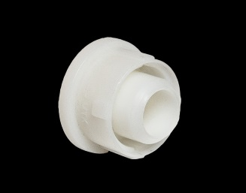 | Вставка PERT для фитинга "Американка" | 1.98 |  | 16 | 350 | 20.16
020271 |  |  | 3.06 |  | 20 | 340 | 23.52
020272 |  |  | 2.79 |  | 26 | 200 | 36.96
020273 |  |  | 1.88 |  | 32 | 100 | 42.00
Фитинги PE RT |  |  | Ориентировочный вес упаковки, кг |  | Размеры фитинга, мм | Кол-во в упаковке, шт | Цена, руб. с НДС
020301 | 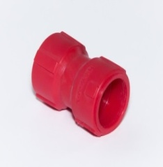 | Муфта соединительная PE RT для труб одного размера | 1.57 |  | 16 | 250 | 6.93
020302 |  |  | 1.69 |  | 20 | 150 | 10.79
020303 |  |  | 1.55 |  | 25 | 100 | 17.21
020304 |  |  | 1.47 |  | 32 | 50 | 29.81
020305 |  | Муфта переходная PE RT для труб различных диаметров | 1.72 |  | 20х16 | 200 | 23.36
020306 |  |  | 1.55 |  | 25х20 | 110 | 34.61
020307 |  |  | 1.98 |  | 32х25 | 90 | 45.53
020308 | 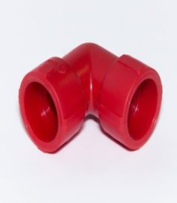 | Угольник 90⁰ PE RT | 1.85 |  | 16 | 200 | 20.00
020309 |  |  | 1.8 |  | 20 | 120 | 27.05
020310 |  |  | 1.73 |  | 25 | 70 | 40.65
020311 |  |  | 1.45 |  | 32 | 40 | 56.28
020312 | 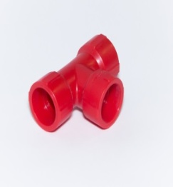 | Тройник переходной PE RT для соединения труб одного диаметра | 1.61 |  | 16 | 140 | 27.21
020313 |  |  | 1.81 |  | 20 | 80 | 33.93
020314 |  |  | 1.57 |  | 25 | 50 | 50.73
020315 |  |  | 1.2 |  | 32 | 30 | 83.33
020316 | 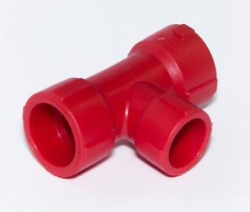 | Тройник переходной PE RT для соединения труб разного диаметра | 1.92 |  | 20х16х20 | 100 | 31.41
020317 |  |  | 2.01 |  | 20х20х16 | 100 | 31.41
020318 |  |  | 1.51 |  | 25х20х25 | 50 | 54.27
020320 |  |  | 1.12 |  | 32х20х32 | 30 | 63.33
020321 |  |  | 1.33 |  | 32х25х32 | 30 | 74.25
020322 | 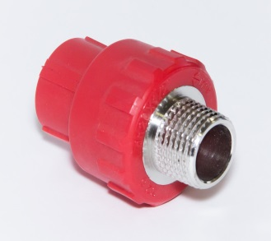 | Муфта комбинированная PE RT (наружная резьба) для соединения трубы с металлическим компонентом | 4.03 |  | 16х1/2 | 80 | 70.17
020324 |  |  | 4.35 |  | 20х1/2 | 80 | 70.63
020325 |  |  | 4.55 |  | 20х3/4 | 60 | 103.06
020326 |  |  | 4.18 |  | 25х3/4 | 50 | 105.22
020327 |  |  | 5.89 |  | 25х1 | 30 | 206.23
020329 |  | Муфта комбинированная PE RT (внутренняя резьба) для соединения трубы с металическим компонентом | 4.56 |  | 16х1/2 | 100 | 54.05
020331 |  |  | 4.76 |  | 20х1/2 | 100 | 60.72
020332 |  |  | 6.16 |  | 20х3/4 | 70 | 80.59
020333 |  |  | 6.37 |  | 25х3/4 | 60 | 85.50
020334 |  |  | 5.88 |  | 25х1 | 30 | 158.56
020336 |  | Угольник комбинированный PE RT (наружная резьба) для соединения трубы с компонентом инженерной системы под углом 90⁰ | 4.35 |  | 16х1/2 | 70 | 70.17
020337 |  |  | 4.18 |  | 20х1/2 | 60 | 70.63
020341 | 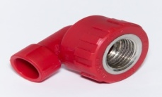 | Угольник комбинированный PE RT (внутренняя резьба) для соединения трубы с компонентом инженерной системы под углом 90⁰ | 3.92 |  | 16х1/2 | 80 | 54.96
020342 |  |  | 4.16 |  | 20х1/2 | 80 | 57.85
020347 |  | Тройник PE RT (наружная резьба) для соединения трубы с компонентом инженерной системы | 3.54 |  | 20х1/2 | 50 | 84.15
020350 | 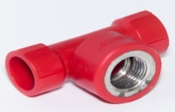 | Тройник PE RT (внутренняя резьба) для соединения трубы с компонентом инженерной системы | 3.31 |  | 20х1/2 | 60 | 71.54
020354 |  | Вставка PE RT для фитинга "Американка" | 1.53 |  | 16 | 350 | 20.16
020355 |  |  | 2.27 |  | 20 | 340 | 23.52
020356 |  |  | 1.89 |  | 25 | 200 | 36.96
020362 |  | Американка Муфта комбинированная разъемная PE RT (наружная резьба) | 6.05 |  | 16х1/2 | 80 | 169.38
020363 |  |  | 6.25 |  | 20х1/2 | 80 | 197.48
020364 |  |  | 5.6 |  | 26х3/4 | 50 | 228.84
020366 |  | Американка Муфта комбинированная разъемная PE RT (внутренняя резьба) | 10.42 |  | 16х1/2 | 120 | 167.57
020367 |  |  | 9.89 |  | 20х1/2 | 100 | 183.79
020368 |  |  | 9.68 |  | 26х3/4 | 70 | 186.73
Монтажное оборудование |  |  | Ориентировочный вес упаковки, кг |  | Размеры фитинга, мм | Кол-во в упаковке, шт | Цена, руб. с НДС (без скидки)
1001 |  | Комплект PE RT нагревателей для труб и фитингов ДУ 16-32 мм | 0.26 |  | 16-32 | 1 | 1,534.26
1002 |  | Сварочный аппарат для PE RT труб и фитингов (до 300 ⁰С), мощность 700 watt | 2.1 |  | 16-32 | 1 | 2,184.00
1003 |  | Калибратор для PE RT труб | 2.8 |  | 16-32 | 10 | 254.80
020358 |  | Клипса | 2.1 |  | 16 | 380 | 3.78
020359 |  |  | 2.05 |  | 20 | 250 | 4.43
020360 |  |  | 2.07 |  | 26 | 220 | 4.71
020361 |  |  | 1.91 |  | 32 | 150 | 6.21

